商品信息
COCO Living Space｜强力磁吸门后承重挂钩免打孔
来源：COCO_Living_Space_Shopee全量审计_持续更新.xlsx｜工作表：高销量商品｜Excel第63行｜商品ID：27471321059

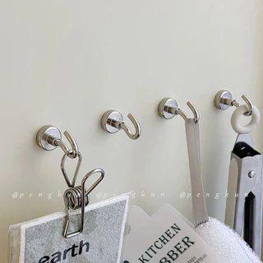
字段 | 内容 | 商品主图
序号 | 80
商品主图 | 见右侧嵌入主图
商品ID | 27471321059
商品中文名称
商品标题 | Strong Magnetic Hook Behind Door Magnetic Stone Hook Magnetic Load-Bearing Hook Perforation-Free Mag
Shopee链接 | https://shopee.com.my/Strong-Magnetic-Hook-Behind-Door-Magnetic-Stone-Hook-Magnetic-Load-Bearing-Hook-Perforation-Free-Mag-i.115498741.27471321059
近月销量显示 | 9 Sold/Month
近月销量下限 | 9
列表价格显示 | RM2.75
列表最低价(MYR) | 2.75
列表评分 | 4.9
累计总销量显示 | 1k+ Sold
累计总销量下限 | 1,000
是否精确 | FALSE
详情价格显示 | RM2.75 Lower prices today
详情价(MYR) | 2.75
详情评分 | 4.9
评论覆盖 | partial
好评主题 | 当前可见6条有文字评论主要认可磁力较强、日常挂物实用、包装完好和发货较快；有买家用于挂烤箱手套，并表示不易脱落。
差评/风险主题 | 当前可见6条未出现明确差评，但平台共有18条有文字评论，另有12条未在当前页展示；评分分布含1条三星，其具体原因未知。页面或评论中的承重感受不能证明商品描述所称的最大承重能力。
图片来源URL | https://down-my.img.susercontent.com/file/sg-11134201-7rdwq-mdpwycv8i49lf6@resize_w320_nl.webp
1688链接
颜色/规格
长宽高
重量(g)
单个成本
单个运费
国内段总价
国际头程
总成本估算
利润估算
预计毛利率估算
3个成本
3个运费
国内段总价2
国际头程2
总成本估算2
利润估算2
预计毛利率估算2
5个成本
5个运费
国内段总价3
国际头程3
总成本估算3
利润估算3
预计毛利率估算3
8个成本
8个运费
国内段总价4
国际头程4
总成本估算4
利润估算4
预计毛利率估算4

